Info
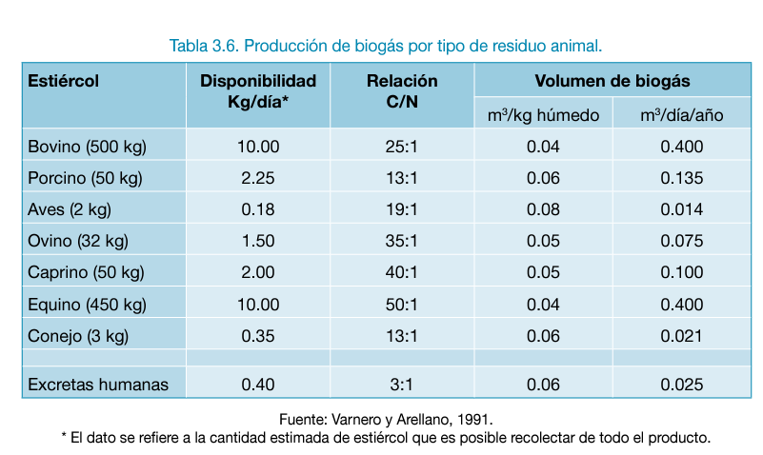
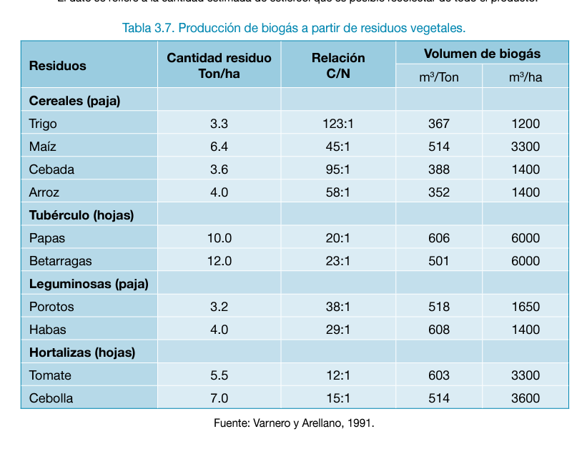
Clasificación de residuos
RAI | Bagazo, cascarilla, pecuarios
RAC | Desechos aprobecables en compostaje y quema
RSU | Residuos municipales | Centros de abastos y plazas de mercado
 |  | PODA
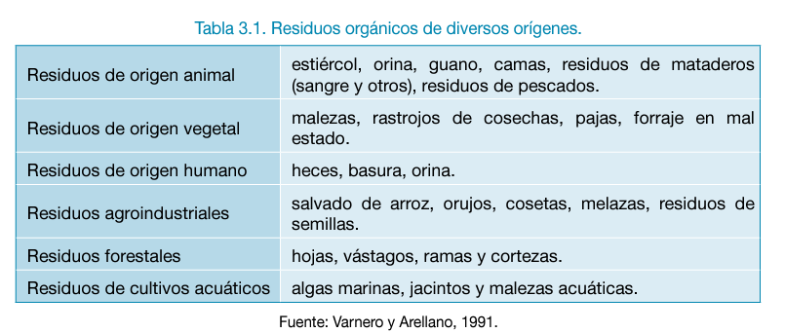

Proceso de generación de biogas | fermentación metanogénica (proceso anaerobico)

